機能要件一覧
令和９年度三重県小中学校旅費システム再構築 及び運用保守業務に係る情報提供依頼（RFI） システム機能要件一覧

対応可否
◎：標準機能で対応可能
○：条件付きで対応可能
△：カスタマイズ等で対応可能
×：対応不可能
項番 | 大区分 | 中区分 | 小区分 | 概要 | 対応可否 | カスタマイズ時の概算費用 | 備考
1 | 全般 | トップページ | 未処理タスク件数の表示 | トップ画面上で、申請者が未処理の情報をタスク件数として把握できますか。
2 |  |  | UIデザイン | 1画面内で入力が完結するデザインとなっているか、あるいは、基本操作により複数のウィンドウが起動する場合でも、排他制御等により支障なく利用できますか。
3 |  |  | お知らせ機能と編集画面 | 本システムの管理者からのお知らせをトップ画面へ表示できますか。お知らせの表示は、編集画面で文字の装飾、URLリンクや画像の挿入、小中学校ごとの表示のオンオフ及び表示期間の設定ができますか。
4 |  | 入力支援 | 旅費種別に応じた入力画面等の変更 | 旅費種別に応じて、入力画面のレイアウトや入力項目を変更できますか。
5 |  |  | 入力画面の柔軟なカスタマイズ | 入力画面は、チェックボックス、プルダウン入力、マスター情報からの引用や金額の自動算出を組み合わせて作成できますか。
6 |  |  | 入力欄の文字数制限・正規表現 | 入力欄は、文字数制御及び正規表現(半角・全角・英字・数字の組み合わせ)による制御ができますか。
7 |  |  | 入力操作に係るガイダンス等の補助機能 | ユーザーが次に行うべき操作を、画面上の説明又はメッセージとして表示できますか。 （例）画面の上部に、当該手続に係る操作手順を吹き出しにより表示する。一連の手続における現在の進行状況及び未処理の事項を表示する。
8 |  |  | マスター情報との連携 | マスターで定義した情報と連携しユーザーの入力を支援できますか。
9 |  |  | 予算表示の制限 | 申請者と財務会計システムの所管情報との紐づけにより選択可能な予算の表示を制限できますか。
10 |  |  | ユーザー権限別の項目表示･編集権限コントロール | 入力項目に対し、ユーザーの権限別に「編集可能」、「閲覧のみ」又は「非表示」の切替えができますか。
11 |  |  | 適切な消費税区分の選択支援 | 購入場所（国内・国外）及び購入内容により、消費税区分と税率を自動で選択し税額計算できますか。
12 |  |  | 領収書の消費税率混在時の処理 | １枚の領収書に複数明細があり、課税（標準・軽減税率）や不課税／非課税のものが混在している場合であっても、適切な消費税区分と税率を選択し、税額計算できますか。
13 |  |  | 交通手段・費用種類に応じた入力画面の変更 | 交通手段(電車賃、車賃、航空賃など)、宿泊手当、宿泊費などの分類に応じて、入力画面・項目を動的に変更可能ですか。
14 |  |  | 操作ガイダンス | システム利用時に画面上にステップごとのガイダンスをリアルタイム表示が可能ですか。 ※ブラウザの拡張機能を利用する場合には備考欄にその内容を記載してください。
15 |  |  | 領収書のAI-OCR機能 | 領収書データをAI-OCRで読取ることが可能ですか。
16 |  |  |  | 宿泊費の領収書データに関して、複数行の明細がある場合は自動で分割が可能ですか。
17 |  |  | 言語対応 | システムに表示される言語は、日本語ですか。
18 |  | 決裁ワークフロー | 電子決裁 | 申請（旅行命令・精算申請）の電子決裁ができますか。
19 |  |  | 承認ステップ | 電子決裁の承認ステップは、各ステップごとに承認者の有無と複数人数を設定できますか。
20 |  |  |  | 承認ルートの設定は、一括設定できますか。
21 |  |  | 承認依頼時の処理 | 各ステップにおける承認者は、申請内容の確認後、「承認」及び「差戻し」の処理ができますか。
22 |  |  | 代理承認 | 代理人に承認権限を付与し、代理承認ができますか。
23 |  |  | 決裁履歴情報の記録・参照 | 旅行命令データ及び精算申請データについて、１件ごとに承認者の情報（ユーザー名）、代理承認を行った場合は代理承認者の情報（ユーザー名）、処理ステータス（承認・差戻し・撤回）を記録し参照できますか。
24 |  |  | 決裁ルートの複数設定 | 旅行者の小中学校と会計部署が異なる場合や複数部局の予算を保有している場合は、複数の決裁ルートを設定できますか。
25 |  |  | 決裁ルートへの承認者追加 | 各承認ステップの決裁ルートに対して、申請時に任意で承認者を追加できますか。
26 |  |  | 決裁フローの自動決定機能 | 申請内容（費用内容、金額、旅行目的など）、旅行者情報（所属、役職）に応じて、決裁時のステップ数、決裁者を自動決定することが可能ですか。
27 |  |  | 承認可能範囲の設定 | 承認役職者のレベルに応じた「承認上限金額」や「規定違反のある申請の承認可否」等の設定が可能ですか。
28 |  |  | 決裁ルートの複数設定 | 申請種類ごとに異なる決裁ルートの設定が可能ですか。
29 |  | メール通知 | 承認依頼通知 | 承認者に対して、承認依頼が来た際にメールで通知ができますか。
30 |  |  | 備忘メール通知 | 承認者に対しては承認対象案件が残っていることを備忘メールで通知できますか。
31 |  |  |  | 申請者に対しては精算申請が未提出であることを、備忘メールで通知できますか。
32 |  |  | 処理完了通知 | 旅行命令データ及び旅行精算データについて、承認・差戻しの処理が行われた際に、申請者（代理申請の場合は、代理申請者）へメールで通知できますか。
33 |  | モバイル機能 | モバイルアプリ | スマートフォン（iphone、android）、タブレット専用のモバイルアプリを無償で提供していますか。
34 |  |  | モバイル申請 | 申請・承認が可能ですか。
35 |  |  | 領収書の撮影および自動アップロード機能 | 電子帳簿保存法の要件を満たす領収書の撮影（電子化）がスマートフォンで実施できますか。
36 |  |  |  | 撮影した画像をアップロード作業が発生しない等の操作行程を減らす機能がありますか。
37 |  |  | 予実確認 | モバイルアプリから予算利用状況ダッシュボードを参照し、予実の確認が可能ですか。
38 | 申請 | 旅行命令（旅行前申請機能） | 旅行命令の作成・提出 | 旅行命令データを作成し、申請日をカレンダーから選択して提出する機能を有していますか。
39 |  |  | 旅行命令の作成・提出 | 提出時に入力漏れ、規定違反、必要なファイルの添付漏れがあった場合は、画面上にアラートメッセージを表示できますか。
40 |  |  |  | 順路に通勤経路（定期券）を含む場合は、調整ができますか。
41 |  |  |  | パック旅行の入力、管理はできますか。
42 |  |  | 旅行命令の作成時の金額 | 旅行命令の作成は、金額を入力せず作成することができますか。
43 |  |  | 承認情報のメール通知 | 承認ステップが進んだ際、メールでの通知ができますか。
44 |  |  |  | メール通知が不要な場合はOFFにできますか。
45 |  |  | ファイル添付機能 | 旅行命令データにファイルを添付できますか。（添付可能なファイル数の上限はなし）。
46 |  |  |  | 添付可能なファイルの種類は、JPEG及びPDFですか。
47 |  |  | 申請データのコピー | 過去に作成した旅行申請データの内容をコピーし、新規の申請データとして利用できますか。
48 |  |  | 代理権限の設定・代理申請 | 申請者の代理権限を指定したユーザーに付与できますか。
49 |  |  | 概算払いの申請 | 旅行命令と合わせて、概算払の申請ができますか。
50 |  |  | 旅行命令の作成・提出 | 旅行命令の電子申請・システムチェック・電子決裁による承認が可能ですか。（詳細は後述の機能と同様）
51 |  |  | 宿泊費の自動計算 | 命令内容・旅行者情報（所属や役職など）に応じて、宿泊費金額の自動計算が可能ですか。
52 |  |  | 提出時・承認時の確認同意書機能 | 命令書の提出時や承認時に最終確認画面で任意の文言の「確認同意書」を表示可能ですか。
53 |  |  | 代理申請 | 代理権限がある場合は、自分のIDでログイン後、任意の代理者に切替えて申請可能ですか。
54 |  |  | 代理申請の実施履歴管理 | 代理申請を行う場合、誰が代理で実施したのかが履歴情報に残り、申請画面上から確認できますか。
55 |  |  | 経路検索からの入力 | 「駅すぱあと」等の地図アプリと連携し、経路検索（安い・早い・簡単）が可能ですか。定期区間料金の自動控除も可能ですか。
56 |  |  | ルート検索機能からの入力 | 公用車、自家用車利用時に、地図アプリと連携し、出発地・到着地よりルート検索が可能ですか。
57 |  |  |  | ルートによる走行距離に応じた燃料費の自動計算が可能ですか。
58 |  | 精算申請 （旅行後の精算機能） | 定額項目の自動計算 | 支払方法が定額の項目については、申請者の役職や申請内容に応じて支給額を自動で計算できますか。
59 |  |  | 承認情報のメール通知 | 承認ステップが進んだ際、承認者へメールでの通知ができますか。
60 |  |  |  | メール通知が不要な場合はOFFにできますか。
61 |  |  | ファイル添付機能 | 旅行精算データにファイルを添付できますか（添付可能なファイル数の上限はなし）。
62 |  |  |  | 添付可能なファイルの種類は、JPEG及びPDFですか。
63 |  |  | ファイル添付機能（明細） | 旅行精算データの明細単位でファイル添付ができますか。（添付可能なファイル数の上限はなし）。
64 |  |  |  | 添付可能なファイルの種類は、JPEG及びPDFですか。
65 |  |  | 精算申請データのコピー | 過去に作成した旅行精算データの内容をコピーし、新規の申請データとして利用できますか。
66 |  |  | 代理権限の設定・代理申請 | 報告者の代理権限を付与できますか。
67 |  |  | 旅行命令データを利用した精算 | 旅行命令データの情報を旅行精算データへ引き継いで精算できますか。
68 |  |  | 旅行精算登録 | 順路に通勤経路（定期券）を含む場合は、調整ができますか。
69 |  |  |  | パック旅行の入力、管理はできますか。
70 |  |  | 引率旅費の案分計上 | 修学旅行等の引率に係る旅費について、旅行会社等からの一括請求額（運賃・宿泊料等）を引率者ごとの旅費を案分して計上できますか。
71 |  |  | 概算払の精算 | 概算払の申請内容や支払データを引き継ぎ、精算額（追給又は返納）の自動計算ができますか。
72 |  |  | 経路検索アプリを利用した交通費の入力 | 経路検索アプリにより、出発地から到着地までの経路と交通費を検索し入力できますか。
73 |  |  |  | 定期区間を登録した場合は、定期区間料金を自動で控除できますか。
74 |  |  | 経路検索アプリからの入力 | 自家用車・公用車利用時に、経路検索アプリと連携し、出発地・到着地の入力によりルート検索ができますか。
75 |  |  |  | ルートによる走行距離に応じた燃料費を自動計算できますか。
76 |  |  | 領収書添付が必要な明細の自動判定 | 申請する旅費の内容に応じ領収書添付の要否を自動判定し、アラートメッセージを表示できますか。
77 |  |  | 精算申請の決裁 | 精算申請の電子申請・システムチェック・電子決裁による承認が可能ですか。
78 |  |  | 宿泊手当の自動計算 | 申請内容・旅行者情報（所属や役職など）に応じて、宿泊手当金額の自動計算が可能ですか。
79 |  |  | 代理申請 | 代理権限がある場合は、自分のIDでログイン後、任意の代理者に切替えて申請可能ですか。
80 |  |  | 代理申請の実施履歴管理 | 代理申請を行う場合、誰が代理で実施したのかが履歴情報に残り、申請画面上から確認できますか。
81 |  |  | 旅費精算の訂正 | 旅費精算（赴任旅費含む）の訂正申請はできますか。
82 |  |  | 修学旅行等引率明細機能 | 別紙１現行業務における各種フローの「引率旅費」について、運用可能ですか。
83 |  |  |  | 本ファイル、帳票イメージシートにある現行修学旅行等引率明細イメージと同等の項目を管理することが可能ですか。
84 |  |  | 赴任旅費機能 | 別紙１現行業務における各種フローの「赴任旅費」について、運用可能ですか。
85 |  |  |  | 本ファイル、帳票イメージシートにある赴任旅費イメージと同等の項目を管理することが可能ですか。
86 | 予算情報の管理 | 予算管理 | 予算執行状況の把握 | 予算の執行状況をシステム上においてリアルタイムで把握できますか。
87 |  |  | 予算執行状況の把握 | 各予算情報は科目ごとにドリルダウンにより詳細を表示できますか。
88 |  |  | 予算アラート | 旅行命令データ及び精算申請データの登録時に予算執行状況に応じアラートメッセージを表示できますか。
89 |  | 予算科目の管理 | 予算科目情報の管理 | 予算科目情報は科目以外の項目によって管理が可能ですか。
90 |  |  | 旅行者が利用可能な予算科目情報の制御 | 旅行者は自所属もしくは担当での利用可能な予算のみを選択が可能ですか。
91 |  | 予算データ取り込み | 予算データ取り込み | 予算データを、一括で取り込むことは可能ですか。
92 | 審査 | 審査 | 個別承認 | 旅行命令データ及び旅行精算データは、申請単位で個別に内容をチェックし承認できますか。
93 |  |  | 一括承認 | 決裁や審査は複数申請データを一括で承認できますか。
94 |  |  | 警告表示 | 規定違反の可能性がある申請データについて、旅費審査担当者のチェック時に警告を表示できますか。
95 |  |  | 申請データの並べ替え・表示／非表示 | 申請月日・申請番号・金額・所属部局の条件で並び替えと表示／非表示の選択ができますか。 （複数の条件で並び替えと表示/非表示の選択等）
96 |  |  | 検索条件の保存／呼び出し | 検索機能で検索条件を保存し、任意に呼び出すことができますか。
97 |  |  | 検索結果のExcelファイル出力 | 検索機能での検索結果をExcelファイルで出力できますか。
98 |  | 審査支援 | 提出不可条件の設定 | 申請データに不備があった場合、「提出不可」条件をあらかじめ設定し、条件に当てはまる場合は不備を解消しない限り提出できない設定ができますか。
99 |  |  | 警告表示条件の設定 | 申請データに不備があった場合、「提出は可能だが要確認」の条件を設定し、条件に当てはまる場合は審査におけるチェックする際に警告を表示する設定ができますか。
100 |  |  | 重複申請の自動チェック | 重複の可能性のある出張旅費等を自動検出（過去分も含んだ重複チェック）し、アラートやエラーを表示できますか。
101 |  | 分析 | 承認データの事後分析 | 承認データを活用し、各種旅費の異常値や規定違反の傾向等を事後的に分析しレポートとしてデータ抽出できますか。
102 |  |  |  | 抽出データはExcel及びPDF形式でダウンロードできますか。
103 |  |  | レポートのカスタマイズ | システム上に存在する項目を組み合わせて帳票の作成は可能ですか。
104 |  |  | レポートの定期的な自動配信 | 閾値や期日、周期（日次、週次、月次等）に基づき可視化データ（レポート）の自動メール配信が可能ですか。
105 |  | 概算払金 残高管理 | 概算払の残高管理 | 職員等の支払相手先ごとに概算払の残高管理ができますか。
106 | 管理 | 設定変更 | チェック機能の編集 | システム稼働後に、申請データ等の不備のチェックについて設定変更が管理者権限においてできますか。（SEによる無償の設定変更も含む）
107 |  | 管理機能 | チェック証跡の確認 | 申請単位でチェック証跡（入力項目値の変更履歴、承認履歴）の確認ができますか。
108 |  |  | 電子決裁ステータスの確認 | 電子決裁の承認状況の確認ができますか。
109 |  |  | 操作ログの確認 | 設定変更等の操作ログの確認ができますか。
110 |  |  | チェック証跡等のファイル出力 | 提出・承認・差戻し・撤回のチェック証跡の操作ログをファイル出力できますか。
111 | 管理 | 電子帳簿保存法 | 電子保管 | 電子帳簿保存法対応に合わせた帳票の保存・管理が可能ですか。
112 |  |  | タイムスタンプ | タイムスタンプ機能を有しており、標準機能ですか。
113 |  | システム運用 | 法令改正対応、アプリケーション保守 | クラウドサービスの場合、追加費用なく改修やアプリケーション保守を実施できますか。
114 |  | 帳票要件 | 旅行命令の内容をPDFでダウンロード可能 | 旅行命令をPDFでダウンロードが可能ですか。
115 | メッセージ送付 機能 | メッセージ送付 機能 | メッセージ送付 | システムの中で、メッセージ送付機能又は同等の機能を有していますか。
116 | ヘルプデスク | ヘルプデスク | ユーザーヘルプデスク | ユーザーからの問い合わせを受け付け一次回答を行うヘルプデスクの設置は可能ですか。設置可能な場合、想定する問合せ方法、対応時間等を備考へ簡潔にご回答ください。
117 | 他システム連携 | 給与システム 連携 | 支払データ出力 | 給与システムに連携するため、旅費システムから支払データを出力することは可能ですか。
118 |  | 財務会計システム 連携 | 支出データの出力 | 財務会計システムに連携するため、旅費システムから支出データを出力することは可能ですか。
119 | マスター管理機能 | 所属、職員データ管理 | 基本機能 | マスターデータの登録、編集、削除等の機能を有していますか。
120 |  |  | 年度更新処理 | 年度更新の処理において、効率的に実施可能な機能等を有していますか。有している場合には備考欄に簡潔にご回答ください。
121 |  | 用務地マスター登録 | 基本機能 | マスターデータの登録、編集、削除等の機能を有していますか。
122 |  |  | 用務地登録 | 旅費申請において利用する共通用務地の登録をすることは可能ですか。
123 |  | 標準経路マスター登録 | 基本機能 | マスターデータの登録、編集、削除等の機能を有していますか。
124 |  |  | 標準経路登録 | 共通用務先間の経路情報（経路、距離）を標準経路として登録することは可能ですか。
125 |  |  |  | 標準経路を登録できる場合、順路の並び替えはできますか。
126 |  | 通勤経路マスター登録 | 基本機能 | マスターデータの登録、編集、削除等の機能を有していますか。
127 |  |  | 通勤経路登録 | 通勤経路が登録できますか。
128 |  | 所属データ | 所属データ一括取り込み | 所属データを一括で取り込む機能を有していますか。
 |  |  |  |  | カスタマイズ 合計費用 | 0

帳票イメージ
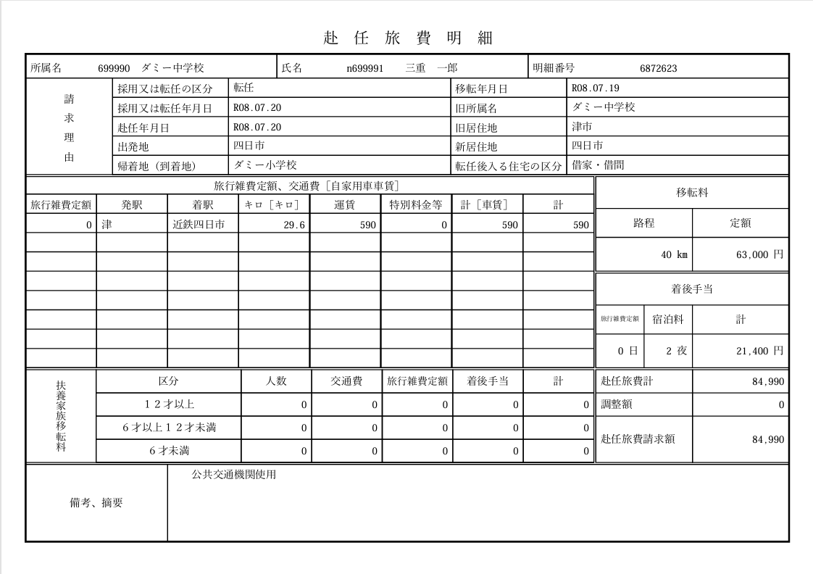
令和９年度三重県小中学校旅費システム再構築及び運用保守業務に係る情報提供依頼（RFI） 帳票イメージ

修学旅行等引率明細
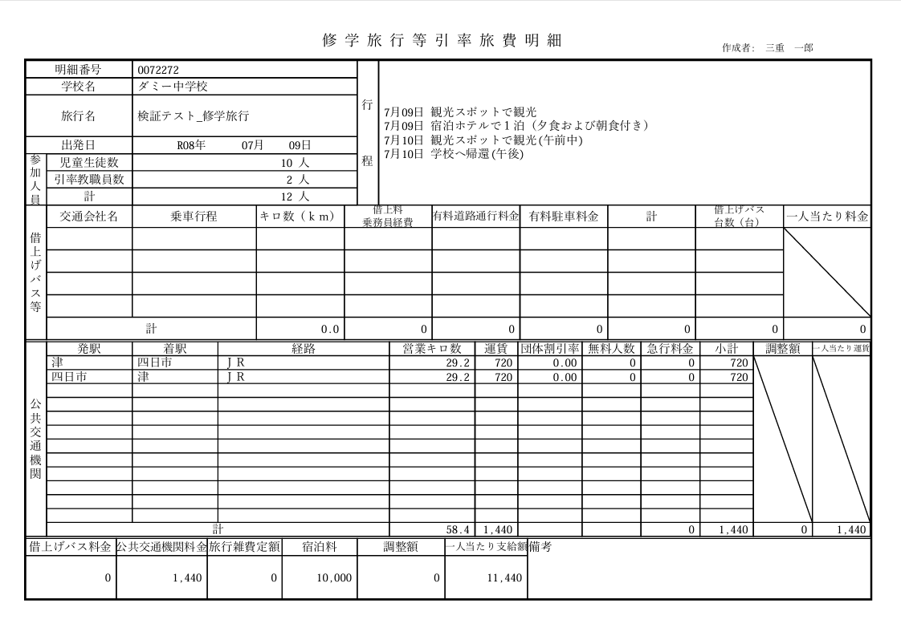

赴任旅費

